全体構成
カレンダー
タグ

時間帯

スケジュール追加
 | a

aas

スケジュール変更・削除

カレンダー
カレンダー

カレンダー画面

１
２
３
４
５
６
７
８
９
１０
１１
１２
１３
１５
１４
１６
１８
１７
１９
２０
２２
２１
２３
２５
２４
２６
２７
２９
２８
３０
３１
１月
日付が表示される

好きな日付をクリックすると時間帯画面に移行する

カレンダー画面

時間帯。・通知
時間帯・通知

日付
時間帯

深夜
朝
昼
夕方
夜

メニュー

スケジュール追加
スケジュール追加 | スケジュール追加後
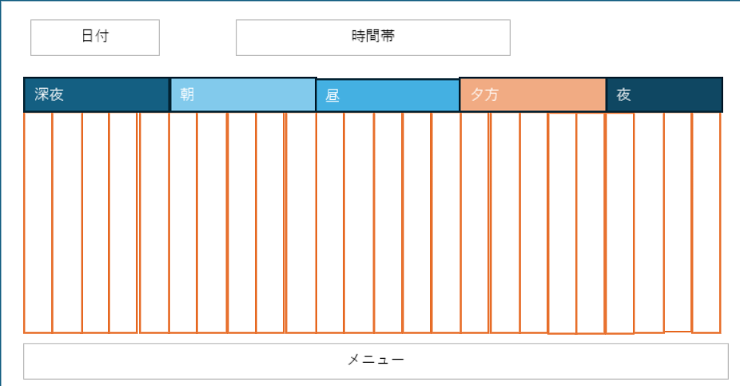

時間指定

スケジュール内容

スケジュール変更・削除
スケジュール変更・削除

１
２
３
４
５
６
７
８
９
１０
１１
１２
１３
１５
１４
１６
１８
１７
１９
２０
２２
２１
２３
２５
２４
２６
２７
２９
２８
３０
３１
１月

スケジュール変更
変更する項目を選択

スケジュール変更
スケジュール削除

１
２
３
４
５
６
７
８
９
１０
１１
１２
１３
１５
１４
１６
１８
１７
１９
２０
２２
２１
２３
２５
２４
２６
２７
２９
２８
３０
３１
１月
１
２
３
４
５
６
７
８
９
１０
１１
１２
１３
１５
１４
１６
１８
１７
１９
２０
２２
２１
２３
２５
２４
２６
２７
２９
２８
３０
３１
１月

変更する項目を選択
日付変更
時間帯変更
内容変更
削除する項目を選択
日付削除
時間帯削除
内容削除

１
２
３
４
５
６
７
８
９
１０
１１
１２
１３
１５
１４
１６
１８
１７
１９
２０
２２
２１
２３
２５
２４
２６
２７
２９
２８
３０
３１
１月
１
２
３
４
５
６
７
８
９
１０
１１
１２
１３
１５
１４
１６
１８
１７
１９
２０
２２
２１
２３
２５
２４
２６
２７
２９
２８
３０
３１
１月

スケジュールを変更しました。
スケジュールを削除しました。

